상품제안서
나오 블루투스 초소형 이어폰 | 상품코드: S25870

 |  |  |  |  |  |  | 02-713-8555 | www.synergygift.co.kr
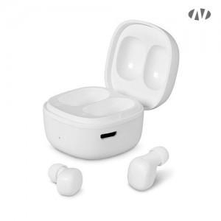 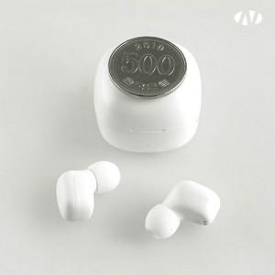

【상세/제작정보】 | <p>* 500원 동전크기의 초소형 충전크래들 /&nbsp;귀에 딱 맞는 편안한 착용감​</p><p>&nbsp;</p><p>* 블루투스 5.0 / 최대거리 10M / 빠른 충전시간</p>

【인쇄/포장옵션】 | 레이저, 풀칼라 / 포장지포장

【공급단가】 | 수량 | 50~ | 100~ | 500~ | 1,000~ | 2,000~
*VAT별도 | 단가 | 12,050원 | 11,400원 | 10,840원 | 10,570원 | 10,380원

【상품 URL】 | https://www.synergygift.co.kr:443/src/goods_detail.php?gdno=25870

